상품제안서
쿠션 노트북 태블릿 파우치 서류가방 | 상품코드: S30991

 |  |  |  |  |  |  | 02-713-8555 | www.synergygift.co.kr
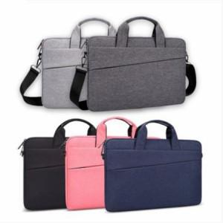

【상세/제작정보】

【인쇄/포장옵션】 | 실크 / OPP(비닐)

【공급단가】 | 수량 | 30~ | 100~ | 300~ | 500~ | 1,000~
*VAT별도 | 단가 | 20,920원 | 20,150원 | 19,370원 | 18,600원 | 18,130원

【상품 URL】 | https://www.synergygift.co.kr:443/src/goods_detail.php?gdno=30991

